상품제안서
[스누피전용 타월 컵 세트] 스누피 리버40 2장 블럭블랙34 2장 스누피 3P 컵 세트 | 상품코드: F23160

 |  |  |  |  |  |  | 02-412-0044 | www.easy1.co.kr
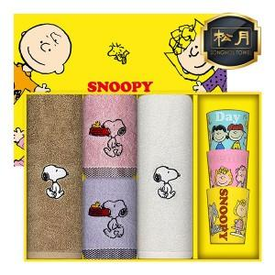

【상세/제작정보】

【인쇄/포장옵션】 | 실크, 자수 / 포장불가능

【공급단가】 | 수량 | 50~ | 100~ | 500~ | 1,000~ | 2,000~
*VAT별도 | 단가 | 20,220원 | 19,470원 | 18,720원 | 17,970원 | 17,520원

【상품 URL】 | http://www.easy1.co.kr/src/goods_detail.php?gdno=23160

